Worksheet
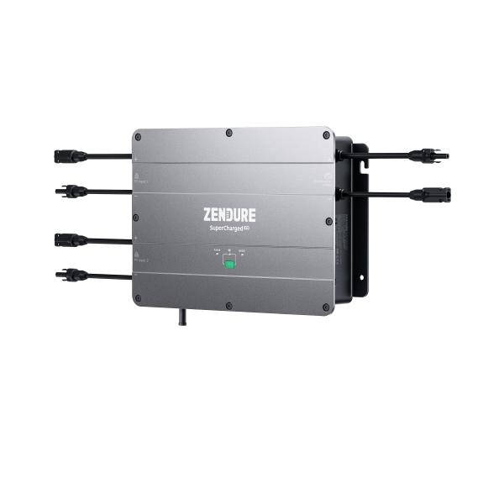
Zendure Hub ZDSPVH1200

Artikelnummer | 5075 |  | VE | 1
EAN | 6976552190077 |  | Stück pro Palette | 36
Zollnummer | 85044085 |  | Lagen Pro Palette | Keine Angabe

Abmessungen - Artikel
Länge(cm) | Breite(cm) | Höhe(cm) | Gewicht(g)
34 | 25 | 6.5 | 4700

Abmessungen - Artikelverpackung
Länge(cm) | Breite(cm) | Höhe(cm) | Leergewicht(g) | Gewicht(g) Artikel+Verpackung
55 | 30 | 18 | 0 | 5000

Abmessungen - VE Karton (Masterkarton)
Länge(cm) | Breite(cm) | Höhe(cm) | Gewicht(g)
56 | 31 | 19 | 9000

Verpackung - Bestandteile
Rest Zubehör (g) | Papier/Pappe (g) | Styropor (g) | Kunstst. Hohlkörper(g) | Kunstst. Folien(g) | Materialverbunde (g)
0 | 0 | 0 | 0 | 0 | 0

Weiterführende Informationen
Technaxx Reseller Portal

